Sheet1
中原证券大厦项目机电 工程材料/构配件/设备验收台帐
编号：JLB/GL-05 版序：A/0 序号：
序号 | 验收时间 | 材料名称 | 规格型号/参数 | 单位 | 数量 | 生产厂家（供应单位） | 验收结果 | 用于工程部位 | 验收时间 | 备注 | 图片

2026.1.4 | 明杆闸阀 | Z41W-16P | DN200 | 台 | 10 | 北京阀门 | 合格 | 汪洋 | 2026.1.4 |  | 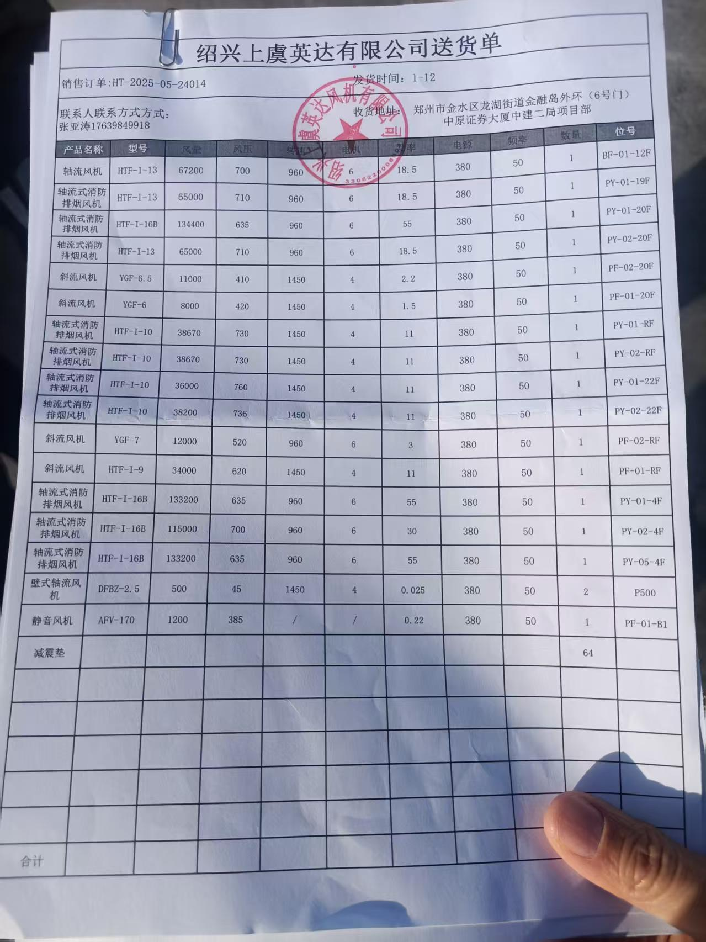
2026.1.4 | 明杆闸阀 | Z41W-16P | DN150 | 台 | 10 | 北京阀门 | 合格 | 汪洋 | 2026.1.4
2026.1.4 | 明杆闸阀 | Z41W-16P | DN100 | 台 | 8 | 北京阀门 | 合格 | 汪洋 | 2026.1.4

